3 截图
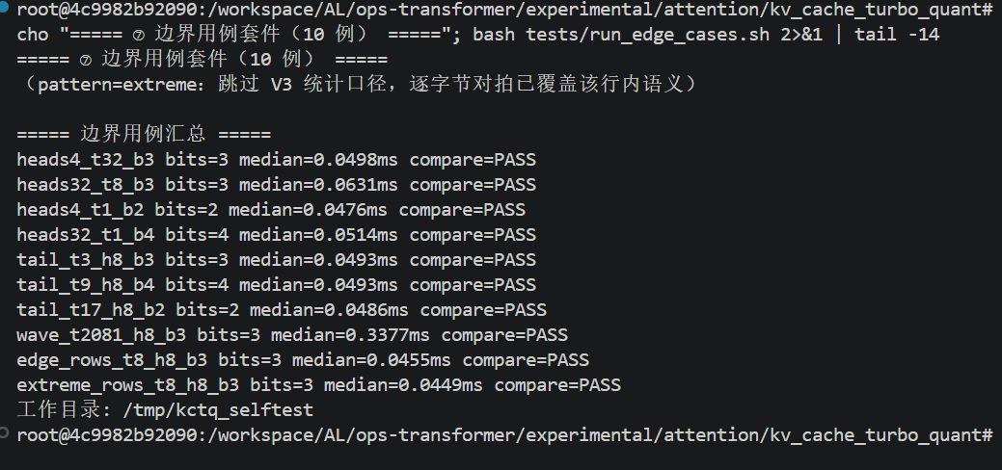
截图 1：与 golden.py 逐位对拍（gqa_prefill_t2048, bits=3）
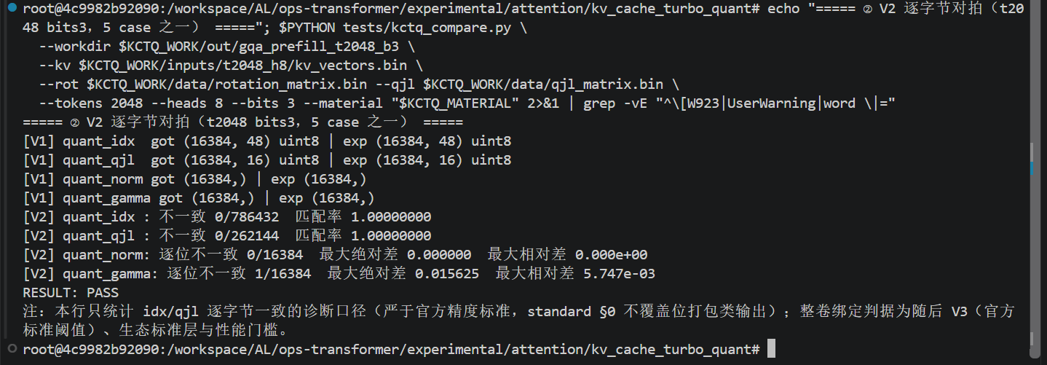

截图 2：V3 指标（相对 MSE / 内积 p95，gqa_prefill_t2048, bits=3）
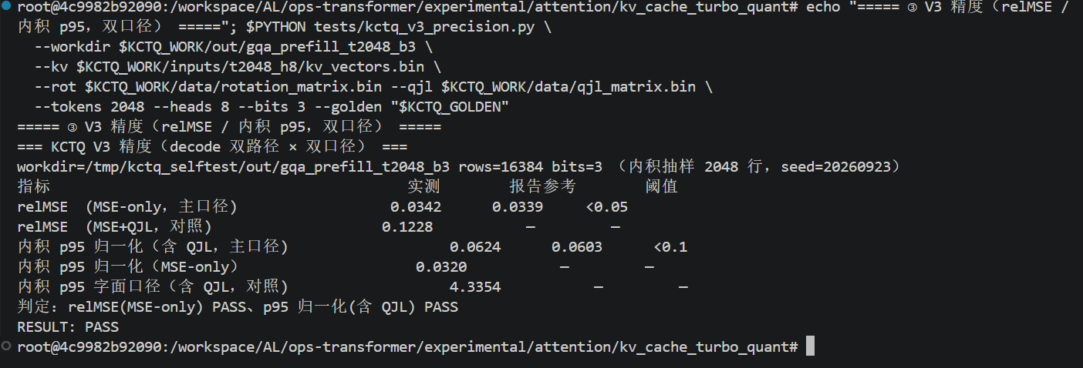

截图 3：边界用例套件（10 例）对拍结果

